상품제안서
데이지 캔버스 여행용가방 크로스백 | 상품코드: S37223

 |  |  |  |  |  |  | 02-713-8555 | www.synergygift.co.kr
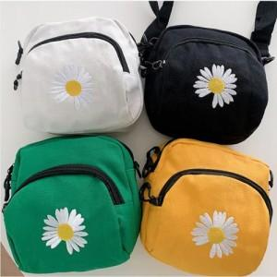

【상세/제작정보】

【인쇄/포장옵션】 | 실크 / OPP(비닐)

【공급단가】 | 수량 | 100~ | 300~ | 500~ | 1,000~ | 3,000~
*VAT별도 | 화이트 | 5,590원 | 5,280원 | 5,030원 | 4,900원 | 4,810원
 | 옐로우 | 5,590원 | 5,280원 | 5,030원 | 4,900원 | 4,810원
 | 그린 | 5,590원 | 5,280원 | 5,030원 | 4,900원 | 4,810원
 | 블랙 | 5,590원 | 5,280원 | 5,030원 | 4,900원 | 4,810원

【상품 URL】 | https://www.synergygift.co.kr:443/src/goods_detail.php?gdno=37223

